Specifikace
Příloha č. 4
 |  | Formulář pro technickou specifikaci a členění nabídkové ceny

Veřejná zakázka - "Otvorové výplně - SPŠSE a VOŠ Liberec"
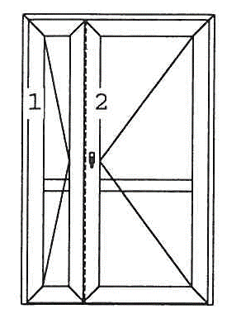
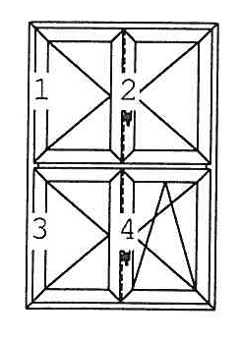
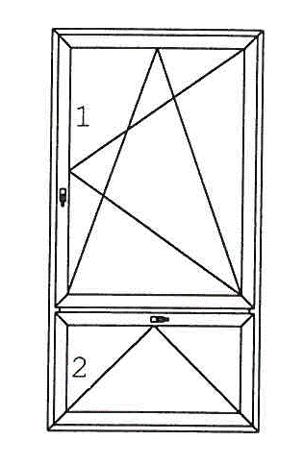
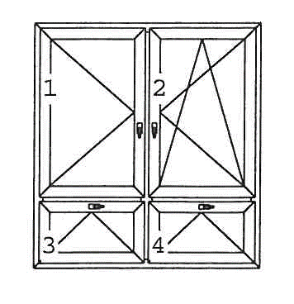

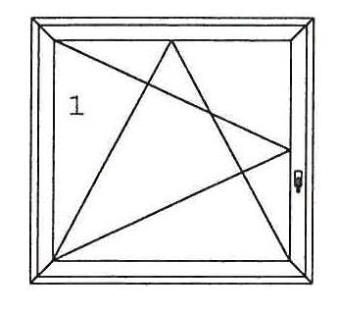

typ A typ B |  | typ C typ D |  |  | typ E | typ F

TYP | Rozměry/popis | Foto | ks | Poznámka | Cena v Kč bez DPH/1 ks | Cena v Kč za předmět plnění | DPH v Kč | Cena v Kč za předmět plnění
 |  |  |  |  |  | celkem bez DPH |  | celkem včetně DPH
 | Budova A
A | 1330 x2500 | A_jizni_kridlo_01.jpg | 1 | + parapet a žaluzie
A | 1330 x2500 | A_jizni_kridlo_02.jpg | 1 | + parapet a žaluzie
A | 1330 x2500 | A_jizni_kridlo_03.jpg | 1 | + parapet a žaluzie
A | 1330 x2500 | A_jizni_kridlo_04.jpg | 1 | + parapet a žaluzie
A | 1330 x2500 | A_chodba_k_TEV.jpg | 1 | + parapet
C | 1220 x 1080 (3680x1080) | A_okna_puda.jpg | 1+1+1
C | 1460 x 1370 | A_severni_kridlo_pred_pudou.jpg | 2
F | 1410 x 2100 | A_dvere_dvur.jpg | 1
D | 1410 x 478 | A_naddvermi - viz A_dvere_dvur | 1
D | 1460 x 1150 | A_zachody_severni_kridlo.jpg | 1 | + otvírání od země
D | 1450 x 580 | A_chodba_prizemi.jpg | 17 | + otvírání od země (9x)
D | 735 x 630 | A_prizemi_WC_Divky.jpg | 2 | + otvírání od země (2x)
C | 1410 x 640 | A_polovicni_kuchyn.jpg | 1
D | 1200 x 470 | A_vetsi_sklepni | 2
D | 1200 x 330 | A_mala_sklepni.jpg | 4
 | Budova "C" (tělocvična + spojovací chodba)
E | 1740 x 1165 | C_pruchod.jpg | 1 | + parapet
C | 1080 x 1080 | C_male_v_rohu.jpg | 1 | + parapet
B | 1600 X 1800 | C_kopilit.jpg | 1 | + parapet
F | 1740 x 2220 | C_dvere_zadni.jpg | 1
 | Budova "D" (dílny)
F | 1500 x 2700 | D_dvere_.jpg | 1
A | 1340 x 2170 | D_kovarna_do_dvora.jpg | 2
TYP | Rozměry/popis | Foto | ks | Poznámka | Cena v Kč bez DPH/1 ks | Cena v Kč za předmět plnění | DPH v Kč | Cena v Kč za předmět plnění
 |  |  |  |  |  | celkem bez DPH |  | celkem včetně DPH
B | 1655 x 2160 | D_kovarna.jpg | 5 | + parapet a žaluzie
B | 1655 x 2160 | D_obrobna.jpg | 1 | + parapet a žaluzie
B | 1680 x 1780 | D_nastrojarna_1-patro.jpg | 3 | + parapet a žaluzie
D | 1000 x 500 | D_od_ZS_sklad.jpg | 1 | + otvírání od země
D | 1040 x 620 | D_kotelna.jpg | 1
D | 1040 x 620 | D_sklep.jpg | 1
D | 1000 x 350 | D_CNC_sklep - bez fota | 2 | + otvírání od země (2x)
D | 1640 x 700 | D_chodba_ke_kovarne.jpg | 1+1 | + otvírání od země (2x)
B | 1655 x 2160 | D_kabinet_1, D_kabinet_1+2.jpg | 1 | + parapet a žaluzie
A | 1340 x 2170 | D_kabinet_2, D_kabinet_1+2.jpg | 1 | + parapet a žaluzie
A | 1250 x 1740 | D_satny_vedle.jpg | 2 | + parapet
C | 700 x 1080 | D_zachod_vedle.jpg | 1 | + parapet
D | 1020 x 470 | D_prostor_vedle.jpg | 1
C | 700 x 1080 | D_prostor_2_vedle.jpg | 1
D | 800 x 1000 | D_sklipek_pod_svarovnou.jpg | 1

 |  |  | 70 |  |  | 0 | 0 | 0

 |  | Celkem za plnění bez DPH |  |  |  |  |  | 0
 |  | DPH |  |  |  |  |  | 0
 |  | Celkem za plnění s DPH |  |  |  |  |  | 0

 |  | Fota výplní lze nalézti zde: https://www.pslib.cz/so/VR_vyplne/
 |  | Případně |  |  | zde

